2021_data
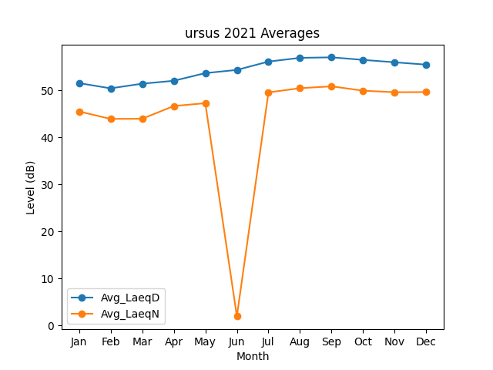
Month | Avg_LaeqD | Avg_LaeqN
1 | 51.561474947 | 45.529117379
2 | 50.450203302 | 43.946761044
3 | 51.436336481 | 43.967262328
4 | 52.055078342 | 46.683722383
5 | 53.690382278 | 47.287233159
6 | 54.370804654 | 1.9043497264
7 | 56.144252716 | 49.585016455
8 | 56.940930959 | 50.478605773
9 | 57.046171687 | 50.875652093
10 | 56.509143449 | 49.948249626
11 | 55.99347701 | 49.619640856
12 | 55.494100038 | 49.652767649

